상품제안서
엑티몬 미니 보조배터리 2000mAh[인쇄무료] | 상품코드: F29162

 |  |  |  |  |  |  | 02-412-0044 | www.easy1.co.kr
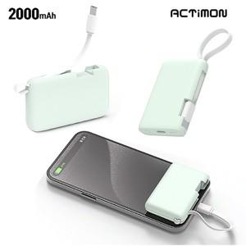

【상세/제작정보】 | <p>100개 미만은 인쇄비30000원 입니다</p>

【인쇄/포장옵션】 | 레이저 / 개별종이케이스

【공급단가】 | 수량 | 100~ | 300~ | 500~ | 1,000~ | 3,000~
*VAT별도 | 단가 | 3,870원 | 3,810원 | 3,720원 | 3,620원 | 3,560원

【상품 URL】 | https://dev.easy1.co.kr:443/src/goods_detail.php?gdno=29162

